BASE 1
MMDS01.04.18.P02.F31
1
VERSIÓN
13/jul/2018
FECHA DE ENTRADA
EN VIGENCIA
SISTEMAS DE GESTIÓN Y CONTROL INTEGRADOS
(SISTEDA, SGC y MECI)
MODELO EVALUATIVO TÉCNICO
PROGRAMA DEPORVIDA

DESARROLLO SOCIAL
SERVICIO DE DEPORTE Y RECREACIÓN

FECHA: |  |  | ESCENARIO:
MONITOR:
DISCIPLINA: |  |  | NIVEL:
INDICADOR TÉCNICO
1.1.1 Ejecuta el gesto tecnico del desplazamiento en posicion de lucha de pie.
EVALUACIÓN: | 1.POSICION DE LUCHA OLIMPICA DE PIE

OBJETIVO: | Medir la eficiencia del gesto tecnico de del desplazmiento de la posicion de lucha de pie. |  |  | GRÁFICO

 |  |  |  | 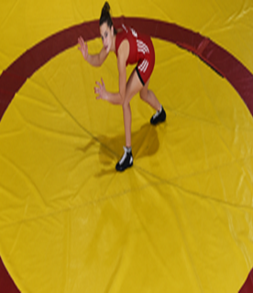
MATERIALES: | Colchon de lucha, pito y conos.

DESCRIPCIÓN DE LA PRUEBA: | El niño(a) se ubicara aun extremo de la zona de combate, donde debera desplazar desde la posicion de lucha hasta el limite de la zona de pasividad donde estara el cono situado.

v

RECOMENDACIONES: | Tener encuenta:1. la posicoin de lucha. 2.Dezplamiento sin cruce de piernas.

v

CALIFICACIÓN: | Se calificara: 1. postura corporal de posicion de lucha. 2. Resistencia de la posicion.

Vo.Bo. Realizó:
Vo.Bo. Revisó:
Vo.Bo. Aprobó:

Elaborado por: Aldover Alexander Colorado |  | Cargo: N/A |  | Fecha: 07/may/2017 | Firma:
Revisado por: Ruben Darío Muñoz Abadía |  | Cargo: Subsecretario de Fomento |  | Fecha: 10/may/2018 | Firma:
Aprobado por: Silvio Fernando López Ferro |  | Cargo: Secretario del Deporte y la Recreación |  | Fecha: 10/may/2018 | Firma:

BASE 2
MMDS01.04.18.P02.F31
1
VERSIÓN
13/jul/2018
FECHA DE ENTRADA
EN VIGENCIA
SISTEMAS DE GESTIÓN Y CONTROL INTEGRADOS
(SISTEDA, SGC y MECI)
MODELO EVALUATIVO TÉCNICO
PROGRAMA DEPORVIDA

DESARROLLO SOCIAL
SERVICIO DE DEPORTE Y RECREACIÓN

FECHA: |  |  | ESCENARIO:
MONITOR:
DISCIPLINA: |  |  | NIVEL:
INDICADOR TÉCNICO
1.1.2 Ejecuta el gesto tecnico del desplazamiento en posicion de lucha de piso.
EVALUACIÓN: | 2.POSICION DE LUCHA OLIMPICA DE PISO

OBJETIVO: | Medir la eficiencia del gesto tecnico de del desplazmiento de la posicion de lucha de piso. |  |  | GRÁFICO

 |  |  |  | 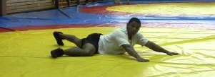
MATERIALES: | Colchon de lucha, pito y conos.

DESCRIPCIÓN DE LA PRUEBA: | El niño(a) se ubicara aun extremo del cono en una distancia de 2 mts, debera desplazar desde la posicion de lucha de piso.

v
v

RECOMENDACIONES: | Tener encuenta: 1. posiocn de brazos. 2 Empuje de la posicion.

CALIFICACIÓN: | Se calificara: 1. la postura corporal en piso. 2. Desplazamiento y coordinacion.

Vo.Bo. Realizó:
Vo.Bo. Revisó:
Vo.Bo. Aprobó:

Elaborado por: Aldover Alexander Colorado |  | Cargo: N/A |  | Fecha: 07/may/2017 | Firma:
Revisado por: Ruben Darío Muñoz Abadía |  | Cargo: Subsecretario de Fomento |  | Fecha: 10/may/2018 | Firma:
Aprobado por: Silvio Fernando López Ferro |  | Cargo: Secretario del Deporte y la Recreación |  | Fecha: 10/may/2018 | Firma:

BASE 3
MMDS01.04.18.P02.F31
1
VERSIÓN
13/jul/2018
FECHA DE ENTRADA
EN VIGENCIA
SISTEMAS DE GESTIÓN Y CONTROL INTEGRADOS
(SISTEDA, SGC y MECI)
MODELO EVALUATIVO TÉCNICO
PROGRAMA DEPORVIDA

DESARROLLO SOCIAL
SERVICIO DE DEPORTE Y RECREACIÓN

FECHA: |  |  | ESCENARIO:
MONITOR:
DISCIPLINA: |  |  | NIVEL:
INDICADOR TÉCNICO
1.1.3 Ejecuta el gesto tecnico del puente gimnastico con desplazamiento en reloj.
EVALUACIÓN: | 3.ARCO GIMNASTICO.

OBJETIVO: | Medir la eficiencia del gesto tecnico de del desplazmiento en arco con apoyo de brazos. |  |  | GRÁFICO

1.
 |  |  |  | 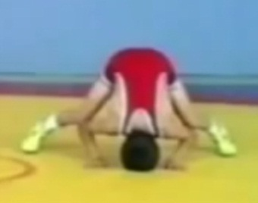 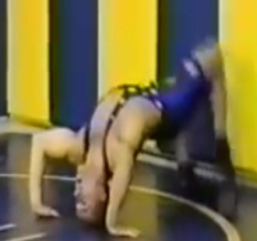 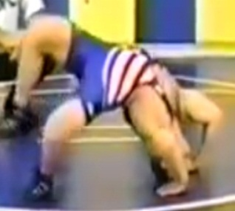
MATERIALES: | Colchon de lucha

DESCRIPCIÓN DE LA PRUEBA: | El niño(a) se ubicara en en la zona de combate, apoyandose en las manos, cabeza y planta de pies, despues realizara el arco gimnastico, seguido del desplazamiento en reloj.

2.

RECOMENDACIONES: | Tener encuenta: 1. Apoyos de mano y cabeza. 2.Desplazamineto

3.

CALIFICACIÓN: | Se calificara: 1. coordinacion corporal. 2. resistencia a la postura. 3. Orientacion espacial de la posicion.

Vo.Bo. Realizó:
Vo.Bo. Revisó:
Vo.Bo. Aprobó:

Elaborado por: Aldover Alexander Colorado |  | Cargo: N/A |  | Fecha: 07/may/2017 | Firma:
Revisado por: Ruben Darío Muñoz Abadía |  | Cargo: Subsecretario de Fomento |  | Fecha: 10/may/2018 | Firma:
Aprobado por: Silvio Fernando López Ferro |  | Cargo: Secretario del Deporte y la Recreación |  | Fecha: 10/may/2018 | Firma:

IRRADIACION 1
MMDS01.04.18.P02.F31
1
VERSIÓN
13/jul/2018
FECHA DE ENTRADA
EN VIGENCIA
SISTEMAS DE GESTIÓN Y CONTROL INTEGRADOS
(SISTEDA, SGC y MECI)
MODELO EVALUATIVO TÉCNICO
PROGRAMA DEPORVIDA

DESARROLLO SOCIAL
SERVICIO DE DEPORTE Y RECREACIÓN

FECHA: |  |  | ESCENARIO:
MONITOR:
DISCIPLINA: |  |  | NIVEL:
INDICADOR TÉCNICO
1.2.1 Ejecuta el gesto tecnico del derribe(tacle a dos piernas) SIN derribe.
EVALUACIÓN: | 1.EVALUACION DE DERRIBE(TACLE A DOS PIERNAS) DESDE LA POSICON DE PIE.

OBJETIVO: | Medir la eficiencia del gesto tecnico de del derribe(tacle a dos piernas). |  |  | GRÁFICO

 |  |  |  | 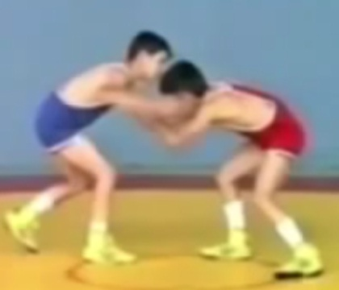 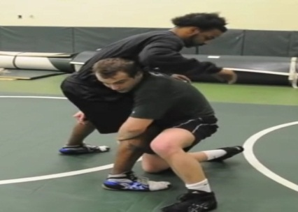
MATERIALES: | Colchon de lucha y compañero.

1.

DESCRIPCIÓN DE LA PRUEBA: | En parejas desde la posicion de lucha de pie el niñ@ realizara el tacle a dos piernas SIN derribe.

RECOMENDACIONES: | Tener ecuenta: 1. la posicon de lucha. 2. Posicion corporal del niño. 3. control y agarre.

2.

CALIFICACIÓN: | Se calificara: 1. El desplazamiento. 2. Postura,control y agarre del gesto tecnico.

Vo.Bo. Realizó:
Vo.Bo. Revisó:
Vo.Bo. Aprobó:

Elaborado por: Aldover Alexander Colorado |  | Cargo: N/A |  | Fecha: 07/may/2017 | Firma:
Revisado por: Ruben Darío Muñoz Abadía |  | Cargo: Subsecretario de Fomento |  | Fecha: 10/may/2018 | Firma:
Aprobado por: Silvio Fernando López Ferro |  | Cargo: Secretario del Deporte y la Recreación |  | Fecha: 10/may/2018 | Firma:

IRRADIACIO 2
MMDS01.04.18.P02.F31
1
VERSIÓN
13/jul/2018
FECHA DE ENTRADA
EN VIGENCIA
SISTEMAS DE GESTIÓN Y CONTROL INTEGRADOS
(SISTEDA, SGC y MECI)
MODELO EVALUATIVO TÉCNICO
PROGRAMA DEPORVIDA

DESARROLLO SOCIAL
SERVICIO DE DEPORTE Y RECREACIÓN

FECHA: |  |  | ESCENARIO:
MONITOR:
DISCIPLINA: |  |  | NIVEL:
INDICADOR TÉCNICO
1.2.2 Ejecuta el gesto tecnico de pasada atrás con halon de cabeza,brazo y control de cintura.
EVALUACIÓN: | 2.EVALUACION DE LA PASADA ATRÁS DESDE LA POSICION DE LUCHA DE PIE.

OBJETIVO: | Medir la eficiencia del gesto tecnico del halon de cabeza y brazo y pasada atrás. |  |  | GRÁFICO

1.
 |  |  |  | 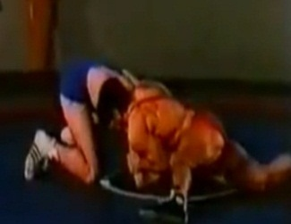 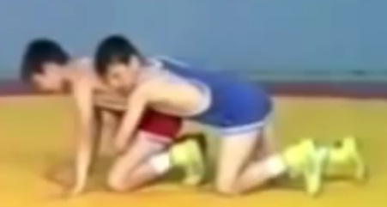
MATERIALES: | Colchon de lucha y compañero.

DESCRIPCIÓN DE LA PRUEBA: | En parejas el niñ@ realizara el halon de cabeza y brazo hasta culminar con pasada atrás y control de la cintura.

2.

3.
RECOMENDACIONES: | Tener encuenta: 1. Posicon al realizar el halon de cabeza y brazo. 2. No cruzar las pierna al pasar atrás. 3. Control total de la cintura al pasar atrás.

4.
CALIFICACIÓN: | Se calificara: 1. Agarre del gesto tecnico. 2.Control de menton y brazo.

Vo.Bo. Realizó:
Vo.Bo. Revisó:
Vo.Bo. Aprobó:

Elaborado por: Aldover Alexander Colorado |  | Cargo: N/A |  | Fecha: 07/may/2017 | Firma:
Revisado por: Ruben Darío Muñoz Abadía |  | Cargo: Subsecretario de Fomento |  | Fecha: 10/may/2018 | Firma:
Aprobado por: Silvio Fernando López Ferro |  | Cargo: Secretario del Deporte y la Recreación |  | Fecha: 10/may/2018 | Firma:

IRRADIACION 3
MMDS01.04.18.P02.F31
1
VERSIÓN
13/jul/2018
FECHA DE ENTRADA
EN VIGENCIA
SISTEMAS DE GESTIÓN Y CONTROL INTEGRADOS
(SISTEDA, SGC y MECI)
MODELO EVALUATIVO TÉCNICO
PROGRAMA DEPORVIDA

DESARROLLO SOCIAL
SERVICIO DE DEPORTE Y RECREACIÓN

FECHA: |  |  | ESCENARIO:
MONITOR:
DISCIPLINA: |  |  | NIVEL:
INDICADOR TÉCNICO
1.2.3 Ejecuta el gesto tecnico de virada (media nelson) con opcion de agarre(piern o brazo).
EVALUACIÓN: | 3.EVALUACION DE LA MEDIA NELSON DESDE LA POSICION DE PISO.

OBJETIVO: | Medir la eficiencia del gesto tecnico del giro por medio de la tecnica de media nelson. |  |  | GRÁFICO

1.
 |  |  |  | 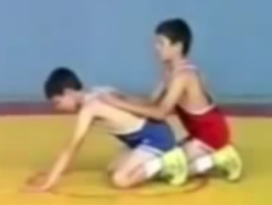 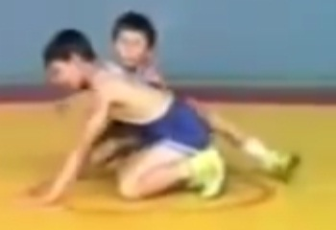 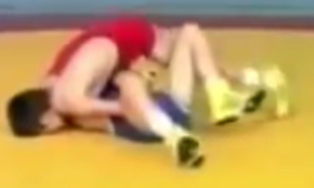
MATERIALES: | Colchon de lucha y compañero.

DESCRIPCIÓN DE LA PRUEBA: | En parejas el niñ@ desde la posicon de piso ejecutara el gesto tecnico de la media nelson con agarre del brazo o pierna con plancha.

2.

RECOMENDACIONES: | Tener encuenta: 1. control y agarre. 2.Empuje con apoyo de piernas y piernas. 3.Control de plancha en piso.

3.

CALIFICACIÓN: | Se calificara: 1. Agarre de varios articulaciones para la ejecucion tecnica. 2. Desplazamiento con los agarres.

Vo.Bo. Realizó:
Vo.Bo. Revisó:
Vo.Bo. Aprobó:

Elaborado por: Aldover Alexander Colorado |  | Cargo: N/A |  | Fecha: 07/may/2017 | Firma:
Revisado por: Ruben Darío Muñoz Abadía |  | Cargo: Subsecretario de Fomento |  | Fecha: 10/may/2018 | Firma:
Aprobado por: Silvio Fernando López Ferro |  | Cargo: Secretario del Deporte y la Recreación |  | Fecha: 10/may/2018 | Firma:

FUNDAMENTACION 1
MMDS01.04.18.P02.F31
1
VERSIÓN
13/jul/2018
FECHA DE ENTRADA
EN VIGENCIA
SISTEMAS DE GESTIÓN Y CONTROL INTEGRADOS
(SISTEDA, SGC y MECI)
MODELO EVALUATIVO TÉCNICO
PROGRAMA DEPORVIDA

DESARROLLO SOCIAL
SERVICIO DE DEPORTE Y RECREACIÓN

FECHA: |  |  | ESCENARIO:
MONITOR:
DISCIPLINA: |  |  | NIVEL:
INDICADOR TÉCNICO
1.3.1 Ejecuta el gesto tecnico del derribe (tacle a dos piernas) en posicion de lucha con derribe 1´.
EVALUACIÓN: | 1.EVALUACION DEL DERRIBE(TACLE A DOS PIERNAS CON PLANCHA)

OBJETIVO: | Medir la eficacia el gesto tecnico del derribe(tacle a dos piernas) partiendo desde la posicon de lucha de pie. |  |  | GRÁFICO

1.
 |  |  |  | 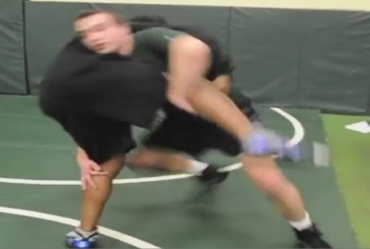
MATERIALES: | Colchon de lucha, pito y compañero.

DESCRIPCIÓN DE LA PRUEBA: | Desde la posicion de lucha ambos niñ@s, realizara el gesto tecnico de tacle a dos piernas

2.

RECOMENDACIONES: | Tener encuenta: 1.la posicon de lucha. 2. Desplazamiento.

3.

CALIFICACIÓN: | Se calificara: 1.Desplazamiento al ataque. 2. Agarre y control de piernas. 3. Agarre y control de plancha.

Vo.Bo. Realizó:
Vo.Bo. Revisó:
Vo.Bo. Aprobó:

Elaborado por: Aldover Alexander Colorado |  | Cargo: N/A |  | Fecha: 07/may/2017 | Firma:
Revisado por: Ruben Darío Muñoz Abadía |  | Cargo: Subsecretario de Fomento |  | Fecha: 10/may/2018 | Firma:
Aprobado por: Silvio Fernando López Ferro |  | Cargo: Secretario del Deporte y la Recreación |  | Fecha: 10/may/2018 | Firma:

FUNDAMENTACION 2
MMDS01.04.18.P02.F31
1
VERSIÓN
13/jul/2018
FECHA DE ENTRADA
EN VIGENCIA
SISTEMAS DE GESTIÓN Y CONTROL INTEGRADOS
(SISTEDA, SGC y MECI)
MODELO EVALUATIVO TÉCNICO
PROGRAMA DEPORVIDA

DESARROLLO SOCIAL
SERVICIO DE DEPORTE Y RECREACIÓN

FECHA: |  |  | ESCENARIO:
MONITOR:
DISCIPLINA: |  |  | NIVEL:
INDICADOR TÉCNICO
1.3.2 Ejecuta el lanzamiento (latigo) en las diferentes posiciones de lucha en 1´.
EVALUACIÓN: | 2.EVALUACION DEL LANZAMIENTO( LATIGO)

OBJETIVO: | Medir la eficacia del gesto tecnico del lanzamiento(cabeza y brazo) desde la posicon de lucha de pie. |  |  | GRÁFICO

1.
MATERIALES: | Colchon de lucha, pito y compañero.

DESCRIPCIÓN DE LA PRUEBA: | Desde la posicion de lucha ambos niñ@s, realizara el gesto tecnico de lanzamiento.

2.

RECOMENDACIONES: | Tener encuenta: 1.Posicion de lucha. 2.Agarre para la ejecucion.

3.

CALIFICACIÓN: | Se calificara: 1. control de agarres. 2.torsion de cadera. 3 Golpe de la cadera para lanzar.

Vo.Bo. Realizó:
Vo.Bo. Revisó:
Vo.Bo. Aprobó:

Elaborado por: Aldover Alexander Colorado |  | Cargo: N/A |  | Fecha: 07/may/2017 | Firma:
Revisado por: Ruben Darío Muñoz Abadía |  | Cargo: Subsecretario de Fomento |  | Fecha: 10/may/2018 | Firma:
Aprobado por: Silvio Fernando López Ferro |  | Cargo: Secretario del Deporte y la Recreación |  | Fecha: 10/may/2018 | Firma:

FUNDAMENTACION 3
MMDS01.04.18.P02.F31
1
VERSIÓN
13/jul/2018
FECHA DE ENTRADA
EN VIGENCIA
SISTEMAS DE GESTIÓN Y CONTROL INTEGRADOS
(SISTEDA, SGC y MECI)
MODELO EVALUATIVO TÉCNICO
PROGRAMA DEPORVIDA

DESARROLLO SOCIAL
SERVICIO DE DEPORTE Y RECREACIÓN

FECHA: |  |  | ESCENARIO:
MONITOR:
DISCIPLINA: |  |  | NIVEL:
INDICADOR TÉCNICO
1.3.3 Ejecuta la girada (desbalance) por la cintura en 1´.
EVALUACIÓN: | 3.EVALUACION DE LA GIRADA(DESBALANCE POR LA CINTURA)

OBJETIVO: | Medir la eficacia del gesto tecnico de del desplazamiento en arco con apoyo de brazos desde la posicion postural del movimiento del gesto tecnico |  |  | GRÁFICO

 |  |  |  | 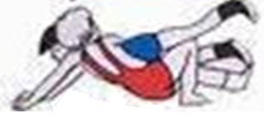 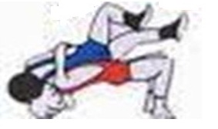
MATERIALES: | Colchon de lucha, pito y compañero.
1.

DESCRIPCIÓN DE LA PRUEBA: | Desde la posicion de piso con compañero, manos sobre la espalda, ejecutara el desbalance.

2.
RECOMENDACIONES: | Tener encuenta: 1. Buen agarre. 2 Buen arco. 3. Buen apoyo para el desbalance

3.

CALIFICACIÓN: | Se calificara: 1.desplazmiento en arco. 2.Agarre de cintura. 3. Apoyo de planta de pies y cuello.

Vo.Bo. Realizó:
Vo.Bo. Revisó:
Vo.Bo. Aprobó:

Elaborado por: Aldover Alexander Colorado |  | Cargo: N/A |  | Fecha: 07/may/2017 | Firma:
Revisado por: Ruben Darío Muñoz Abadía |  | Cargo: Subsecretario de Fomento |  | Fecha: 10/may/2018 | Firma:
Aprobado por: Silvio Fernando López Ferro |  | Cargo: Secretario del Deporte y la Recreación |  | Fecha: 10/may/2018 | Firma:

APROPIACION 1
MMDS01.04.18.P02.F31
1
VERSIÓN
13/jul/2018
FECHA DE ENTRADA
EN VIGENCIA
SISTEMAS DE GESTIÓN Y CONTROL INTEGRADOS
(SISTEDA, SGC y MECI)
MODELO EVALUATIVO TÉCNICO
PROGRAMA DEPORVIDA

DESARROLLO SOCIAL
SERVICIO DE DEPORTE Y RECREACIÓN

FECHA: |  |  | ESCENARIO:
MONITOR:
DISCIPLINA: |  |  | NIVEL:
INDICADOR TÉCNICO
1.4.1 Ejecuta el gesto tecnico de derribe (tacle a dos piernas) con derribe y plancha en 1´.
EVALUACIÓN: | 1.EVALUACION DEL TACLE A DOS PIERNAS

OBJETIVO: | Medir la eficacia del gesto tecnico de del desplazmiento de la posicion de lucha de pie apartir de un estimulo auditivo. |  |  | GRÁFICO

1.
MATERIALES: | Colchon de lucha, silbato y compañero.

2.
DESCRIPCIÓN DE LA PRUEBA: | El niño(a) realizara desde la posicion de lucha de pie el tacle a dos piernas culminando en piso con control de plancha y continuara nuevamente con el derribe(tacle a dos piernas) y plancha.

3.
RECOMENDACIONES: | 1.Tener en cuenta el correcto desplazamiento con posicion de lucha. 2. Tener el contacto a la hora de ejecutar el gesto tecnico. 3.Estar atento al estimulo del monitor.

4.
CALIFICACIÓN: | Se calificara: 1.El desplazamiento mulltilateral en poscion de lucha. 2.Postura del gesto tecnico. 3. Culminacion del gesto tecnico. 4 Reaccion al estimulo.

Vo.Bo. Realizó:
Vo.Bo. Revisó:
Vo.Bo. Aprobó:

Elaborado por: Aldover Alexander Colorado |  | Cargo: N/A |  | Fecha: 07/may/2017 | Firma:
Revisado por: Ruben Darío Muñoz Abadía |  | Cargo: Subsecretario de Fomento |  | Fecha: 10/may/2018 | Firma:
Aprobado por: Silvio Fernando López Ferro |  | Cargo: Secretario del Deporte y la Recreación |  | Fecha: 10/may/2018 | Firma:

APROPIACION 2
MMDS01.04.18.P02.F31
1
VERSIÓN
13/jul/2018
FECHA DE ENTRADA
EN VIGENCIA
SISTEMAS DE GESTIÓN Y CONTROL INTEGRADOS
(SISTEDA, SGC y MECI)
MODELO EVALUATIVO TÉCNICO
PROGRAMA DEPORVIDA

DESARROLLO SOCIAL
SERVICIO DE DEPORTE Y RECREACIÓN

FECHA: |  |  | ESCENARIO:
MONITOR:
DISCIPLINA: |  |  | NIVEL:
INDICADOR TÉCNICO
1.4.2 Ejecuta el gesto tecnico de lanzamiento (cabeza y brazo) en 1´.
EVALUACIÓN: | 2.EVALUACION DEL LANZAMIENTO(CABEZA Y BRAZO)

OBJETIVO: | Medir la eficacia del gesto tecnico del lanzamiento desde la posicion de lucha por medio del desplazamiento multilateral con estimulo |  |  | GRÁFICO

1.
 |  |  |  |  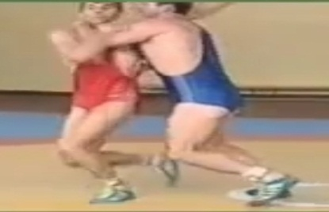 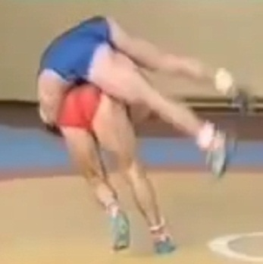
MATERIALES: | Colchon de lucha, silbato y compañero.

DESCRIPCIÓN DE LA PRUEBA: | El niño(a) realizara desplazamiento multilateral en posicion de lucha con el compañero y al silbato, el niño realizara el gesto tecnico del cabeza y brazo.

2.

RECOMENDACIONES: | 1.Tener encuenta el desplazamiento en la posicion de lucha. 2.Tener el contacto a la hora de ejecutar el gesto tecnico. 3. Estar atento al estimulo del monitor.

3.

CALIFICACIÓN: | Se calificara: 1. Control de cabeza y brazo. 2. Desplazamiento. 3. Culminacion del gesto tecnico

Vo.Bo. Realizó:
Vo.Bo. Revisó:
Vo.Bo. Aprobó:

Elaborado por: Aldover Alexander Colorado |  | Cargo: N/A |  | Fecha: 07/may/2017 | Firma:
Revisado por: Ruben Darío Muñoz Abadía |  | Cargo: Subsecretario de Fomento |  | Fecha: 10/may/2018 | Firma:
Aprobado por: Silvio Fernando López Ferro |  | Cargo: Secretario del Deporte y la Recreación |  | Fecha: 10/may/2018 | Firma:

APROPIACION 3
MMDS01.04.18.P02.F31
1
VERSIÓN
13/jul/2018
FECHA DE ENTRADA
EN VIGENCIA
SISTEMAS DE GESTIÓN Y CONTROL INTEGRADOS
(SISTEDA, SGC y MECI)
MODELO EVALUATIVO TÉCNICO
PROGRAMA DEPORVIDA

DESARROLLO SOCIAL
SERVICIO DE DEPORTE Y RECREACIÓN

FECHA: |  |  | ESCENARIO:
MONITOR:
DISCIPLINA: |  |  | NIVEL:
INDICADOR TÉCNICO
1.4.3 Ejecuta el gesto tecnico de girada en piso en los diferentes agarres(desbalance) en 1´.
EVALUACIÓN: | 3.EVALUACION DE LA GIRADA( ROLLO)

OBJETIVO: | Medir la eficacia del gesto tecnico de del desplazmiento en arco con control de la cintura y esplazamiento. |  |  | GRÁFICO

MATERIALES: | Colchon de lucha, silbato y compañero.
1.

DESCRIPCIÓN DE LA PRUEBA: | Desde la posicion de piso, las manos en la espalda realizara el rollo bajo la direccion del agarre del monitor.

2.

RECOMENDACIONES: | Tener encuenta: 1.La posicon inicial al recibir el estimulo. 2. Cerrar bien el agarre al ejecutar la tecnica. 3. Realizar el empuje con cadera y ayuda de la planta de los pies.

3.
CALIFICACIÓN: | Se calificara: 1.Agarre tecnico 2. Arco a la hora de desplazar en apoyos.

Vo.Bo. Realizó:
Vo.Bo. Revisó:
Vo.Bo. Aprobó:

Elaborado por: Aldover Alexander Colorado |  | Cargo: N/A |  | Fecha: 07/may/2017 | Firma:
Revisado por: Ruben Darío Muñoz Abadía |  | Cargo: Subsecretario de Fomento |  | Fecha: 10/may/2018 | Firma:
Aprobado por: Silvio Fernando López Ferro |  | Cargo: Secretario del Deporte y la Recreación |  | Fecha: 10/may/2018 | Firma:

